実施前
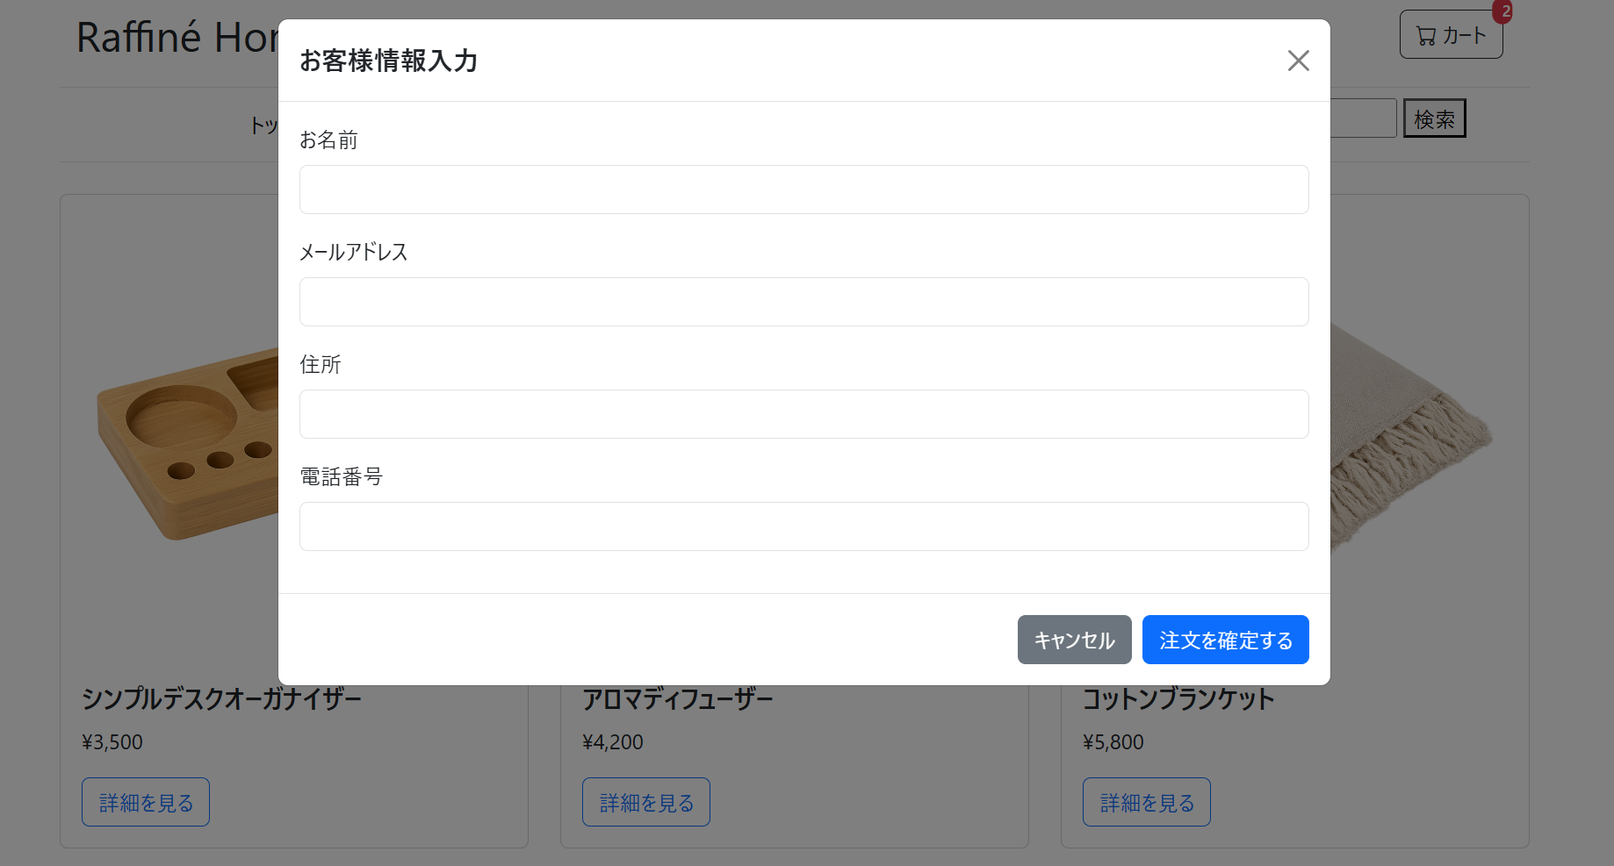

実施後
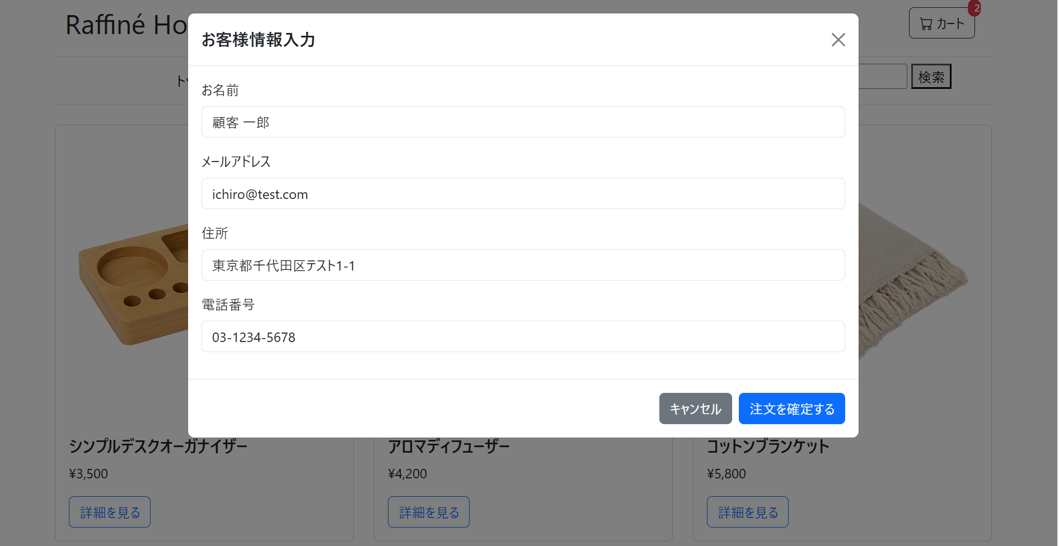
1. 各入力欄に情報が正しく入力されること。
2. (バリデーションエラーが表示されていないこと)

